对账发票申请
杭州双顺对账单-Recall
客户 | 下单时间 | 客户联系人 | 单据编号 | 客户PO号 | 睿颢合同号 | 客户款号 | 使用于 | 品名 | 数量(片） | 单价(RMB) | 金额(RMB) | 备注1 | 备注2
杭州双顺 | 2025-10-27 | May Liu | RC-111154 | PO-13941 | RHZSSZH002 浦江欧圣莱家纺工艺有限公司 | 5115-008 | 靠垫套 cushion cover | ZHPRL24015 新版4标（纯棉） | 8360 | 0.15 | 1254 | 已付款12958
 |  |  |  |  |  |  |  | ZHCRI25005 13标（2页）洗标 | 16720 | 0.06 | 1003.2
 |  |  |  |  |  |  |  | ZHRFCL25002 芯片洗标胶带60*25mm | 8360 | 0.54 | 4514.4
 |  |  |  |  |  |  |  | 9标非RFID吊牌105*52mm（含价格贴） | 8360 | 0.56 | 4681.6
 |  |  |  |  |  |  |  | 红蓝价格贴ZHSK25013+ZHSK25014 | 8360 | 0 | 0
 |  |  |  |  |  |  |  | 吊粒（MV 181）ZHLOP24027 | 8360 | 0.18 | 1504.8
杭州双顺 | 2025-11-26 | May Liu | S25111907 | PO-13941 | RHZSSZH003 浦江欧圣莱家纺工艺有限公司 | 5115-008 | 靠垫套 cushion cover | ZHRFCL25002 芯片洗标胶带60*25mm | 120 | 0.54 | 64.8 | 已付款

TOTAL1 |  |  |  |  |  |  |  |  | 58640 |  | 13022.8

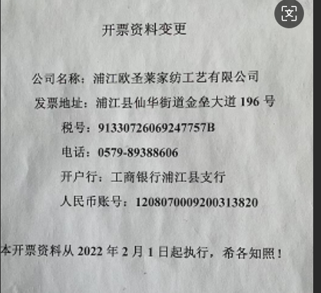
发票通知单
编号 （发票张数） | 申请日期 | 客户 | 开票抬头 （请填写全名） | 货物或应 税劳名称（比如吊粒，吊牌等，大致写一下就可以） | 规格型号 （如果不需要注明的请写“无”） | 单位 | 数量 | 金额 （一张发票的总金额） | 备注
1 |  | 杭州双顺 | 浦江欧圣莱家纺工艺有限公司 | 贴纸 | 无 | pcs | 58640 | ￥13,022.80

